상품제안서
필로 레트로 턴테이블 블루투스 스피커 탁상시계 | 상품코드: S45935

 |  |  |  |  |  |  | 02-713-8555 | www.synergygift.co.kr
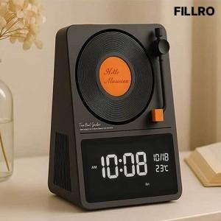

【상세/제작정보】

【인쇄/포장옵션】 | 스티커 / 포장지포장

【공급단가】 | 수량 | 10~ | 30~ | 50~ | 100~ | 500~
*VAT별도 | 단가 | 51,600원 | 48,400원 | 46,800원 | 45,600원 | 43,600원

【상품 URL】 | https://www.synergygift.co.kr:443/src/goods_detail.php?gdno=45935

